Upload(시중가)
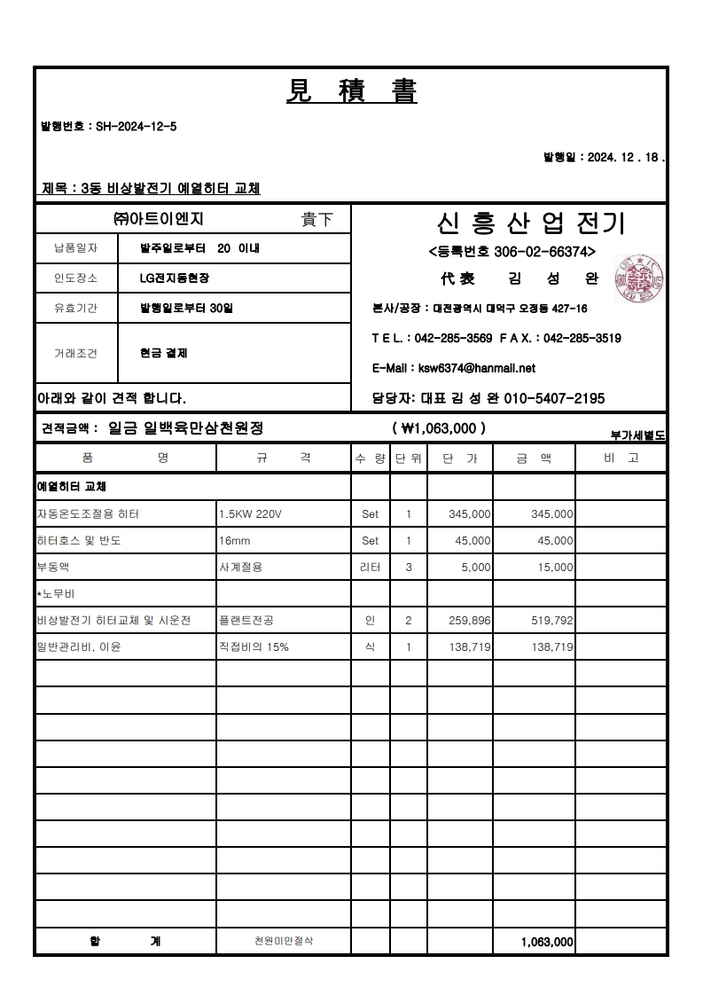
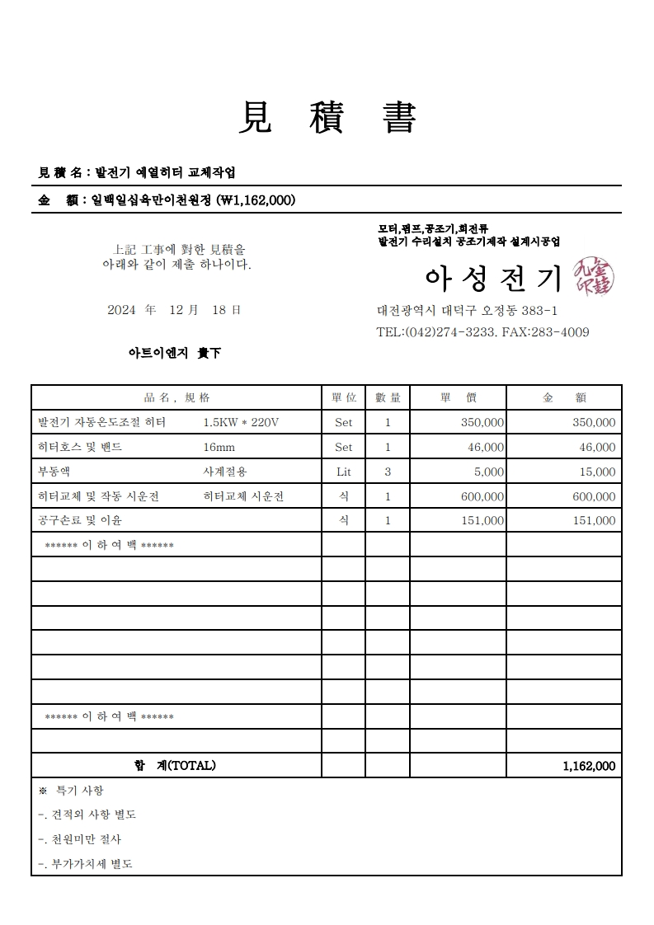
표준내역코드 | 세부공종 | 품명 | 규격 | 단위 | 수량 | 재료비단가 | 재료비소계 | 노무비단가 | 노무비소계 | 기계경비단가 | 기계경비소계 | 기타경비단가 | 기타경비소계 | 할증코드 | 재료비할증율 | 노무비할증율 | 할증내용
999999 |  | 자동온도조절용 히터 | 1.5KW 220V | Set | 1.0 | 345,000 | 345,000
999999 |  | 히터호스 및 반도 | 16mm | Set | 1.0 | 45,000 | 45,000
999999 |  | 부동액 | 사계절용 | 리터 | 3.0 | 5,000 | 15,000
999999
999999

